Sheet1
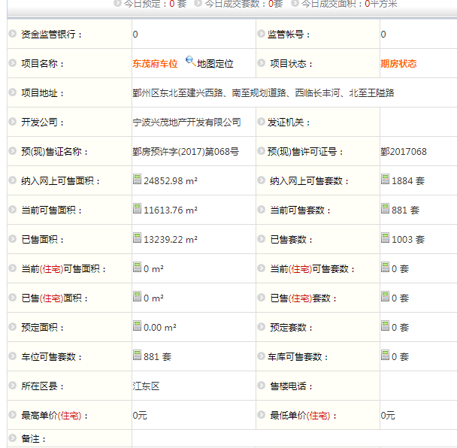
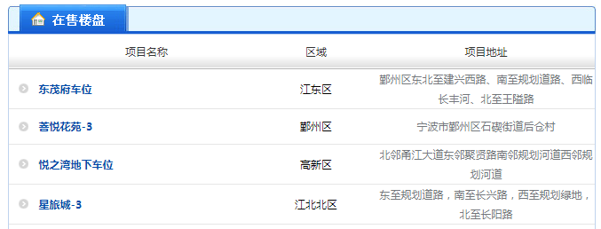
url | http://old.newhouse.cnnbfdc.com/Lpxx.aspx?Region=&ProjectName=

序号 | 项目名称 | 区域 | 项目地址 | 资金监管银行 | 监管账号 | 项目状态 | 开发公司 | 预(现)售证名称： | 预(现)售许可证号： | 楼栋名称 | 户室名称(室号) | 实际楼层 | 户型 | 房屋结构 | 房屋用途 | 预测建筑面积 | 预测套内面积 | 预测分摊面积 | 实测建筑面积 | 实测套内面积 | 实测分摊面积 | 销售状态
 | 东茂府车位 | 江东区 | 鄞州区东北至建兴西路、南至规划道路、西临长丰河、北至王隘路 | 0 | 0 | 期房状态 | 宁波兴茂地产开发有限公司 | 鄞房预许字(2017)第068号 | 鄞2017068 | 东茂府车位 | -2-1 | -1 | 其他 | 钢混 | 车位 | 13.2 | 13.2 | 0 | 0 | 0 | 0 | 未备案

